Sheet1
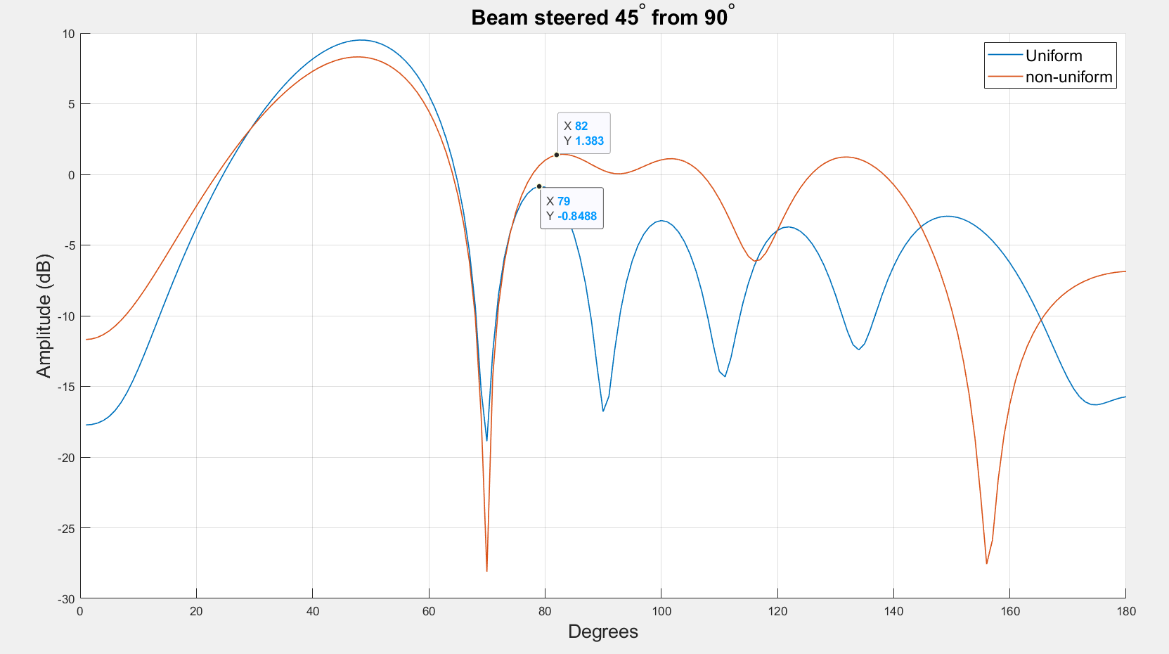
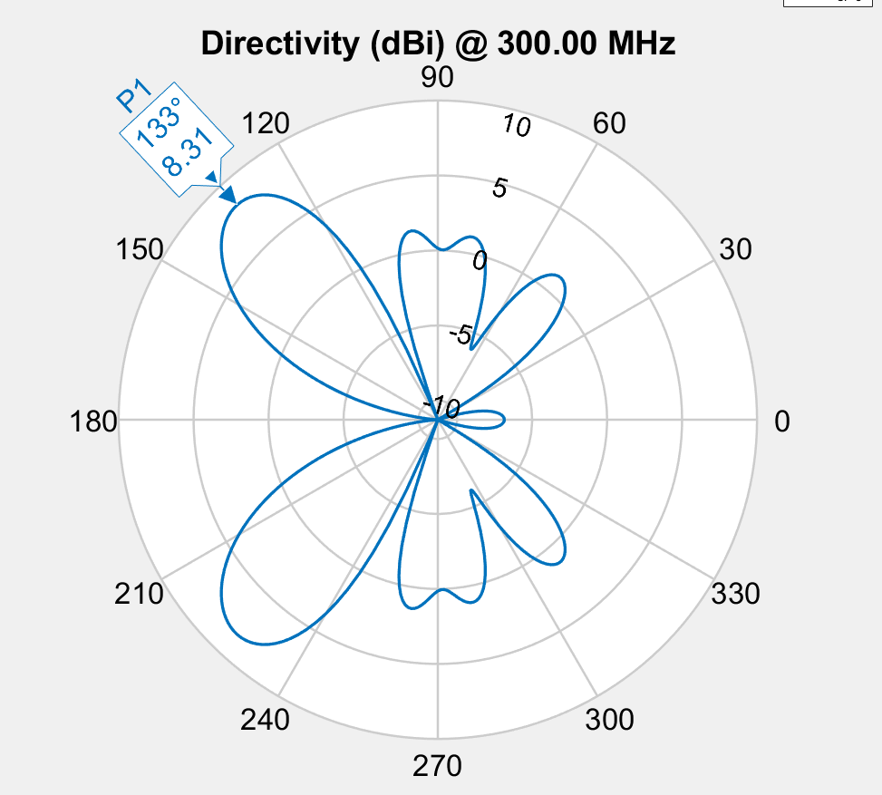

 | -1.687243858
 | -1.6918112902
 | -1.7128967868
 | -1.7128967868
 | -1.7299306566
 | -1.7299306566
 | -1.7299306566
 | -1.7299306566
 | -1.7299306566
 | -1.7344019511
 | -1.7344019511
 | -1.7344019511
 | -1.7347798981
 | -1.7372144693
 | -1.7379518211
 | -1.7379518211
 | -1.7379518211
 | -1.7384353537
 | -1.7401574365
 | -1.7401574365
 | -1.7399728162
 | -1.7399728162
 | -1.7399728162
 | -1.7399728162
 | -1.7399728162
 | -1.7390678854
 | -1.7390678854
 | -1.7390775789
 | -1.7390775789
 | -1.7390775789

 | E1 | E2 | E3 | E4 | E5 | E6
 | 0.82136080186 | 0.55319886341 | 0.47187478933 | 0.51520474014 | 0.53211928522 | 0.75978491497
 | 0.622 | 0.289 | 0.305 | 0.62 | 0.543 | 0.455
 | 0.765 | 0.539 | 0.506 | 0.449 | 0.526 | 0.675
 | 0.765 | 0.539 | 0.506 | 0.449 | 0.526 | 0.675
 | 0.659 | 0.482 | 0.462 | 0.508 | 0.558 | 0.639
 | 0.659 | 0.482 | 0.462 | 0.508 | 0.558 | 0.639
 | 0.659 | 0.482 | 0.462 | 0.508 | 0.558 | 0.639
 | 0.659 | 0.482 | 0.462 | 0.508 | 0.558 | 0.639
 | 0.659 | 0.482 | 0.462 | 0.508 | 0.558 | 0.639
 | 0.644 | 0.501 | 0.464 | 0.518 | 0.538 | 0.648
 | 0.644 | 0.501 | 0.464 | 0.518 | 0.538 | 0.648
 | 0.644 | 0.501 | 0.464 | 0.518 | 0.538 | 0.648
 | 0.73 | 0.517 | 0.545 | 0.524 | 0.572 | 0.66
 | 0.659 | 0.482 | 0.48272487647 | 0.5161360146 | 0.558 | 0.639
 | 0.714 | 0.522 | 0.514 | 0.513 | 0.556 | 0.662
 | 0.714 | 0.522 | 0.514 | 0.513 | 0.556 | 0.662
 | 0.714 | 0.522 | 0.514 | 0.513 | 0.556 | 0.662
 | 0.682 | 0.5 | 0.498 | 0.52 | 0.564 | 0.649
 | 0.687 | 0.506 | 0.493 | 0.512 | 0.551 | 0.647
 | 0.687 | 0.506 | 0.493 | 0.512 | 0.551 | 0.647
 | 0.712 | 0.519 | 0.513 | 0.517 | 0.559 | 0.66
 | 0.712 | 0.519 | 0.513 | 0.517 | 0.559 | 0.66
 | 0.712 | 0.519 | 0.513 | 0.517 | 0.559 | 0.66
 | 0.712 | 0.519 | 0.513 | 0.517 | 0.559 | 0.66
 | 0.712 | 0.519 | 0.513 | 0.517 | 0.559 | 0.66
 | 0.705 | 0.517 | 0.509 | 0.519 | 0.563 | 0.659
 | 0.705 | 0.517 | 0.509 | 0.519 | 0.563 | 0.659
 | 0.699 | 0.515 | 0.508 | 0.521 | 0.557 | 0.66
 | 0.699 | 0.515 | 0.508 | 0.521 | 0.557 | 0.66
 | 0.699 | 0.515 | 0.508 | 0.521 | 0.557 | 0.66

